상품제안서
14brix 이상 고당도 사과, GAP·저탄소인증 과일_자연마시_정대영 신지식농업인의 껍질째먹는 사과 3kg_3호 | 상품코드: F31379

 |  | 02-412-0044 | www.easy1.co.kr
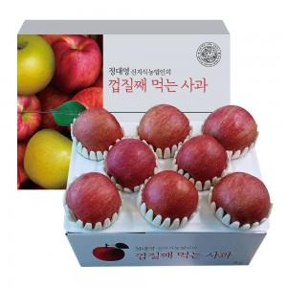

【상세/제작정보】 | <p><span style="font-size: 12pt;"><b>* 배송비 지원</b></span></p>

【인쇄/포장옵션】 | 인쇄불가 / 포장불가능

【공급단가】 | 수량
*VAT별도 | 단가

【상품 URL】 | https://dev.easy1.co.kr:443/src/goods_detail.php?gdno=31379

